ordinamento
ALTO
MEDIO | ORDINAMENTO IN BASE A UN ELENCO PERSONALIZZATO
BASSO
 | È possibile usare un elenco personalizzato per applicare un ordinamento definito dall'utente. Ad esempio, una colonna potrebbe contenere valori in base a cui si vuole ordinare, come Alto, Medio e Basso. Come è possibile ordinare i dati in modo che le righe contenenti Alto compaiano per prime, seguite da Medio e quindi da Basso? Se si applica l'ordinamento alfabetico dalla A alla Z, Alto compare all'inizio, ma Basso viene prima di Medio. Se invece si applica l'ordinamento dalla Z alla A, Medio compare per primo, con Basso al centro. Indipendentemente dall'ordine, Medio deve stare sempre al centro. Per risolvere questo problema, è possibile creare un elenco personalizzato. |  | giorno | spese
 | 1. Creare un elenco personalizzato: |  | martedì | 100
 | a. In un intervallo di celle immettere i valori in base a cui eseguire l'ordinamento nell'ordine desiderato, in questo esempio dall'alto in basso. |  | mercoledì | 200
 | b. Selezionare l'intervallo appena immesso. Usando l'esempio precedente, selezionare le celle A1:A3. |  | lunedì | 140
 | c. Passare a File > Opzioni > Avanzate > Generale > Modifica elenchi personalizzati, quindi nella finestra di dialogo Elenchi personalizzati fare clic su Importa e poi due volte su OK. |  | lunedì | 220
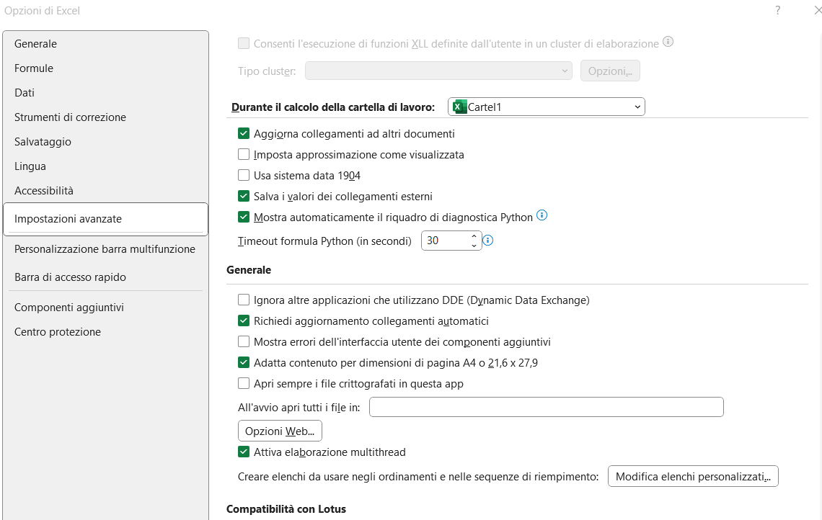
 |  |  | domenica | 14
 |  |  | venerdì | 44
 |  |  | sabato | 552
 |  |  | sabato | 412

 |  | regione | livello
 |  | abruzzo | BASSO
 |  | toscana | BASSO
 |  | veneto | MEDIO
 |  | lombardia | ALTO
 |  | sicilia | MEDIO
 |  | piemonte | ALTO
 |  | molise | BASSO

 | 2. Selezionare una cella nella colonna da ordinare.
 | 3. Nel gruppo Ordina e filtra della scheda Dati fare clic su Ordinamento
 | 4. Nella finestra di dialogo Ordina, in Colonna, selezionare la colonna che si vuole ordinare in base a un elenco personalizzato nella casella Ordina per o Quindi per.
 | 5. In Ordine selezionare Elenco personalizzato.
 | 6. Nella finestra di dialogo Elenchi personalizzati selezionare l'elenco desiderato. Usando l'elenco personalizzato creato nell'esempio precedente, fare clic su Alto, Medio, Basso.
 | 7. Scegliere OK.

 | Note:
 | È possibile solo creare un elenco personalizzato basato su un valore (testo, numero e data o ora). Non è invece possibile crearlo in base a un formato, ossia colore della cella, colore del carattere o icona.
 | La lunghezza massima di un elenco personalizzato è 255 caratteri e il primo carattere non può essere un numero.

filtro-avanzato
Filtro avanzato

E----> AND -----> TUTTE LE CONDIZIONI VERE
O----->OR------->UNA DELLE CONDIZIONI VERA

Panoramica dei criteri di filtro avanzato
Più criteri, una colonna, uno dei criteri VERO | Agente di vendita = "Giorgi" O Agente di vendita = "Barbariol"
Più criteri, più colonne, tutti i criteri VERO | Tipo = "Prodotti agricoli" E Vendite > 1000
Più criteri, più colonne, uno dei criteri VERO | Tipo = "Prodotti agricoli" O Agente di vendita = "Barbariol"
Più set di criteri, una colonna in tutti i set | (Vendite > 6000 E Vendite < 6500 ) O (Vendite < 500)
Più set di criteri, più colonne in ogni set | (Agente di vendita = "Giorgi" E Vendite >3000) O
 | (Agente di vendita = "Barbariol" E Vendite > 1500)
CARATTERI JOLLY
* TUTTO
? OGNI SINGOLO CARATTERE
Criteri con caratteri jolly | Agente di vendita = un nome con "a" come seconda lettera

Tipo | Agente di vendita | Vendite
Bevande | Sason | € 5,122
Carne | Giorgi | € 450
prodotti agricoli | Barbariol | € 6,328
Prodotti agricoli | Giorgi | € 6,544

Logica booleana: (Agente di vendita = "Giorgi" O Agente di vendita = "Barbariol") |  |  | Tipo | Agente di vendita | Vendite
 |  |  |  | =Giorgi
 |  |  |  | =Barbariol

Logica booleana: (Tipo = "Prodotti agricoli" E Vendite > 1000) |  |  | Tipo | Agente di vendita | Vendite
 |  |  | =Prodotti agricoli |  | >1000

Logica booleana: (Tipo = "Prodotti agricoli" O Agente di vendita = "Barbariol") |  |  | Tipo | Agente di vendita | Vendite
 |  |  | =Prodotti agricoli
 |  |  |  | =Barbariol

Logica booleana: ( (Vendite > 6000 E Vendite < 6500 ) O (Vendite < 500) ) |  |  | Tipo | Agente di vendita | Vendite | Vendite
 |  |  |  |  | >6000 | <6500
 |  |  |  |  | <500

Logica booleana: ( (Agente di vendita = "Giorgi" E Vendite >3000) O (Agente di vendita = "Barbariol" E Vendite > 1500) )
 |  |  | Tipo | Agente di vendita | Vendite
 |  |  |  | =Giorgi | >3000
 |  |  |  | =Barbariol | >1500

Logica booleana: Agente di vendita = un nome con "a" come seconda lettera |  |  | Tipo | Agente di vendita | Vendite
 |  |  |  | =?a*

